Ejercicio 2
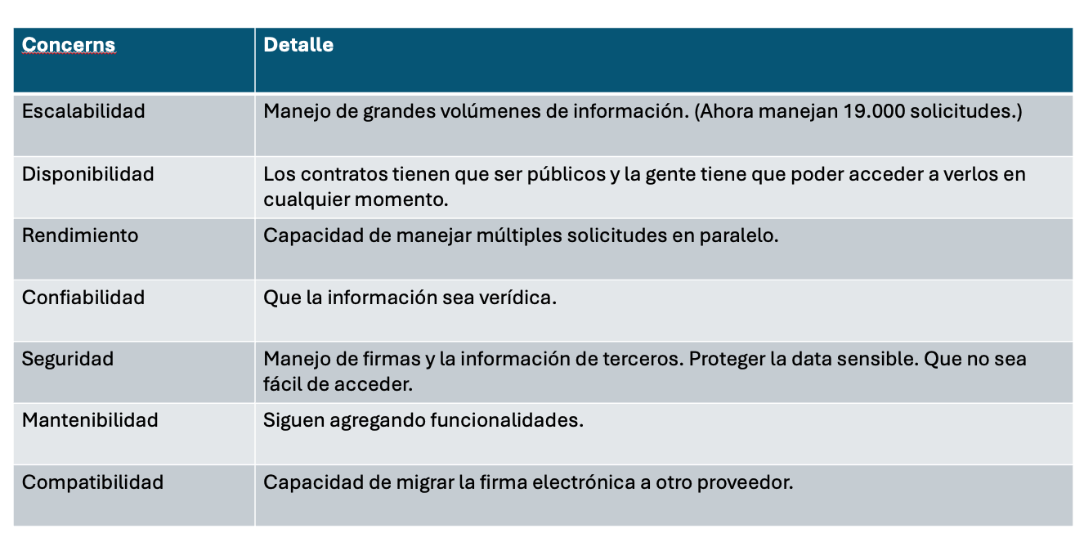
Identificador del item | Nombre del item | Prioridad | Estimación de esfuerzo (unidades no temporales) | Escala likert
Cod_1 | Integración de firma electrónica avanzada | 2
Cod_2 | Manejo de trabajo transitorio | 2
Cod_3 | Definir perfil objetivo | 1
Cod_4 | Registro de contrato | 1
Cod_5 | Reporte de contratos | 3
Cod_6 | Login | 4

